상품제안서
타이틀리스트 PRO V1 + V1x 12구 VIP 골프공 선물세트 (고급케이스 · 띠지포장) | 상품코드: F32892

 |  |  |  |  |  |  | 02-412-0044 | www.easy1.co.kr
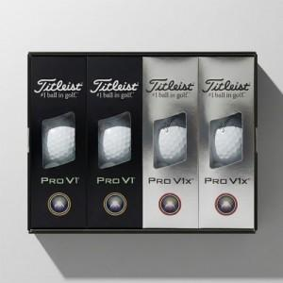

【상세/제작정보】

【인쇄/포장옵션】 | 풀칼라 / 띠지 밎 쇼핑백

【공급단가】 | 수량 | 30~ | 50~ | 100~ | 300~ | 500~
*VAT별도 | 단가 | 78,000원 | 76,700원 | 74,750원 | 73,450원 | 71,500원

【상품 URL】 | https://www.easy1.co.kr:443/src/goods_detail.php?gdno=32892

